Datos personales
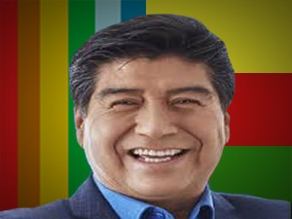

Nombres: | Jorge Homero
Apellidos: | Yunda Machado
Facebook: | https://www.facebook.com/jorgeyundamachado/
Twitter: | @LoroHomero
Descripción: | Candidato a la Alcaldía de Quito

